상품제안서
스마트미 높이조절 독서대 | 상품코드: F26395

 |  |  |  |  |  |  | 02-412-0044 | www.easy1.co.kr
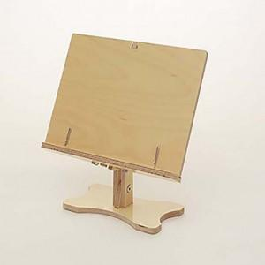

【상세/제작정보】 | 선물포장지(금박지,은박지,아드지) 별도 문의

【인쇄/포장옵션】 | 레이저 / 포장지포장

【공급단가】 | 수량 | 20~ | 50~ | 100~ | 300~ | 500~
*VAT별도 | 단가 | 23,750원 | 23,370원 | 22,800원 | 22,230원 | 21,850원

【상품 URL】 | http://www.easy1.co.kr/src/goods_detail.php?gdno=26395

